Навігатор
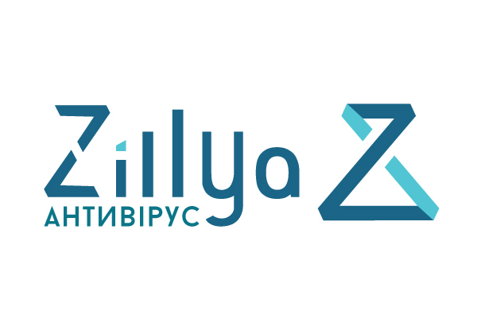

ПРАЙС-ЛИСТ 2022
Навігатор по прайс-листу
Для бізнесу та держави
 | Zillya! Антивірус для Бізнесу
Для бізнесу та домашніх користувачів
 | Zillya! Total Security
 | Zillya! Internet Security
 | Zillya! Antivirus
 | Zillya! Internet Security for Android

